График 1
График зависимости M от ε для разных положений утяжелителей
 | рис.1 |  | рис.2 |  | рис.3 |  | рис.4 |  | рис.5 |  | рис.6
2.55 | 0.06 | 1.97 | 0.06 | 1.38 | 0.06 | 1.04 | 0.06 | 0.84 | 0.06 | 0.64 | 0.06
5.52 | 0.11 | 3.88 | 0.11 | 2.68 | 0.11 | 2.10 | 0.11 | 1.61 | 0.11 | 1.26 | 0.11
7.44 | 0.16 | 5.56 | 0.16 | 4.26 | 0.16 | 3.10 | 0.16 | 2.32 | 0.16 | 1.89 | 0.16
10.11 | 0.20 | 7.24 | 0.21 | 5.39 | 0.21 | 4.11 | 0.21 | 3.22 | 0.21 | 2.56 | 0.21

График 2
График зависимости момента инерции от положения утяжелителей
 | 1
0.006 | 0.02
0.010 | 0.03
0.016 | 0.04
0.023 | 0.05
0.031 | 0.06
0.041 | 0.08

Печать 2
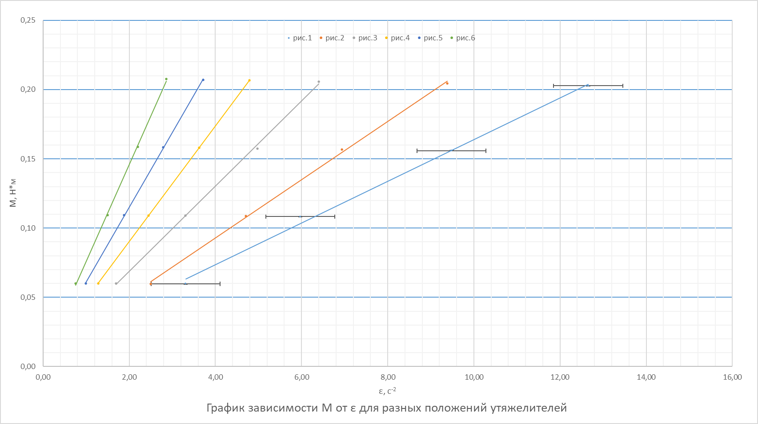

Печать 3
График зависимости момента инерции от положения утяжелителей
 | 1
0.006 | 0.02
0.010 | 0.03
0.016 | 0.04
0.023 | 0.05
0.031 | 0.06
0.041 | 0.08

